List1
P11 |  | 1 | 2 | 3 | 4 | 5 | 6 | 7 | 8 | 9 | 10 | 11 | 12 | 13 | 14 | 15 | 16 | 17 | 18 | 19
 | 1 |  |  |  |  | 1
 | 2 |  |  |  |  |  | 1
 | 3 |  |  |  |  |  |  | 1 | 1
 | 4 |  |  |  |  |  |  |  |  | 1
 | 5 |  |  |  |  |  |  |  |  |  | 1 |  |  |  |  |  |  | 1
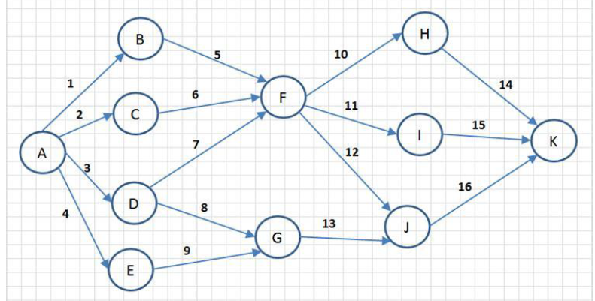
 | 6 |  |  |  |  |  |  |  |  |  |  |  |  |  |  |  |  |  | 1 | 1
 | 7 |  |  |  |  |  |  |  |  |  |  |  | 1
 | 8 |  |  |  |  |  |  |  |  |  |  |  |  | 1
 | 9 |  |  |  |  |  |  |  |  |  |  |  |  | 1
 | 10 |  |  |  |  |  |  |  |  |  |  |  |  |  | 1
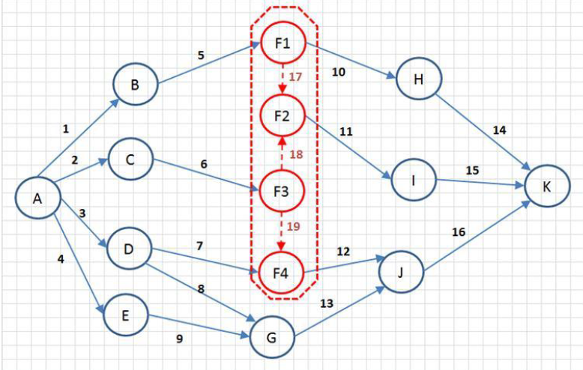
 | 11 |  |  |  |  |  |  |  |  |  |  |  |  |  |  | 1
 | 12 |  |  |  |  |  |  |  |  |  |  |  |  |  |  |  | 1
 | 13 |  |  |  |  |  |  |  |  |  |  |  |  |  |  |  | 1
 | 14
 | 15
 | 16
 | 17 |  |  |  |  |  |  |  |  |  |  | 1
 | 18 |  |  |  |  |  |  |  |  |  |  | 1
 | 19 |  |  |  |  |  |  |  |  |  |  |  | 1

 |  | 6x4 |  |  |  |  |  |  | 4x5 |  |  |  |  |  | 6x5

List2
B
G
A
D
 |  |  |  |  |  |  |  |  |  |  |  |  |  |  |  |  | P002 |  |  |  |  |  |  |  | P003 |  |  |  |  |  |  |  | P004 |  |  |  |  |  |  |  |  | P005 |  |  |  |  |  |  |  |  | P006
P00 |  | A | B | C | D | E | F | G |  | A | B | C | D | E | F | G |  | A | B | C | D | E | F | G |  | A | B | C | D | E | F | G |  |  | A | B | C | D | E | F | G |  |  | A | B | C | D | E | F | G |  | A | B | C | D | E | F | G
 | A |  | 1 | 1 |  | 1 |  |  | A |  | 1 | 1 |  | 1 |  |  | A |  |  |  | 1 | 1 | 1 |  | A |  |  |  | 1 |  | 1 | 1 |  | A |  |  |  |  |  | 1 | 1 |  | A |  |  |  |  |  |  | 1 | A
 | B |  |  |  | 1 | 1 |  |  | B |  |  |  | 1 | 1 |  |  | B |  |  |  | 1 |  | 1 |  | B |  |  |  |  |  | 1 | 1 |  | B |  |  |  |  |  |  | 1 |  | B |  |  |  |  |  |  |  | B
 | C |  |  |  |  | 1 |  |  | C |  |  |  |  | 1 |  |  | C |  |  |  | 1 |  | 1 |  | C |  |  |  |  |  | 1 | 1 |  | C |  |  |  |  |  |  | 1 |  | C |  |  |  |  |  |  |  | C
F
 | D |  |  |  |  |  | 1 |  | D |  |  |  |  |  | 1 |  | D |  |  |  |  |  |  | 1 | D |  |  |  |  |  |  |  |  | D |  |  |  |  |  |  |  |  | D |  |  |  |  |  |  |  | D
C
E
 | E |  |  |  | 1 |  | 1 |  | E |  |  |  | 1 |  | 1 |  | E |  |  |  |  |  | 1 | 1 | E |  |  |  |  |  |  | 1 |  | E |  |  |  |  |  |  |  |  | E |  |  |  |  |  |  |  | E
 | F |  |  |  |  |  |  | 1 | F |  |  |  |  |  |  | 1 | F |  |  |  |  |  |  |  | F |  |  |  |  |  |  |  |  | F |  |  |  |  |  |  |  |  | F |  |  |  |  |  |  |  | F
 | G |  |  |  |  |  |  |  | G |  |  |  |  |  |  |  | G |  |  |  |  |  |  |  | G |  |  |  |  |  |  |  |  | G |  |  |  |  |  |  |  |  | G |  |  |  |  |  |  |  | G
 |  |  |  |  |  |  |  |  |  | x | x | x | x | x | x | x |  | x | x | x | x | x | x | x |  |  |  |  | X | X | X |  |  |  |  |  |  | x | x | x |  |  |  |  |  |  | x | x | x | x

G
E
D
F
A
C
B
 |  | A | B | C | D | E | F | G |  |  |  |  |  |  |  |  |  | A | B | C | D | E | F | G
 | A | 0 | 1 | 1 | 0 | 1 | 0 | 0 |  |  |  |  |  |  |  |  | A | 0 | 0 | 0 | 2 | 2 | 1 | 0
 | B | 0 | 0 | 0 | 1 | 1 | 0 | 0 |  |  |  |  |  |  |  |  | B | 0 | 0 | 0 | 1 | 0 | 2 | 0
 | C | 0 | 0 | 0 | 0 | 1 | 0 | 0 |  |  |  |  |  |  |  |  | C | 0 | 0 | 0 | 1 | 0 | 1 | 0
 | D | 0 | 0 | 0 | 0 | 0 | 1 | 0 |  |  |  |  |  |  |  |  | D | 0 | 0 | 0 | 0 | 0 | 0 | 1
 | E | 0 | 0 | 0 | 1 | 0 | 1 | 0 |  |  |  |  |  |  |  |  | E | 0 | 0 | 0 | 0 | 0 | 1 | 1
 | F | 0 | 0 | 0 | 0 | 0 | 0 | 1 |  |  |  |  |  |  |  |  | F | 0 | 0 | 0 | 0 | 0 | 0 | 0
 | G | 0 | 0 | 0 | 0 | 0 | 0 | 0 |  |  |  |  |  |  |  |  | G | 0 | 0 | 0 | 0 | 0 | 0 | 0

